界面&功能
界面相关

2
 | 商城界面
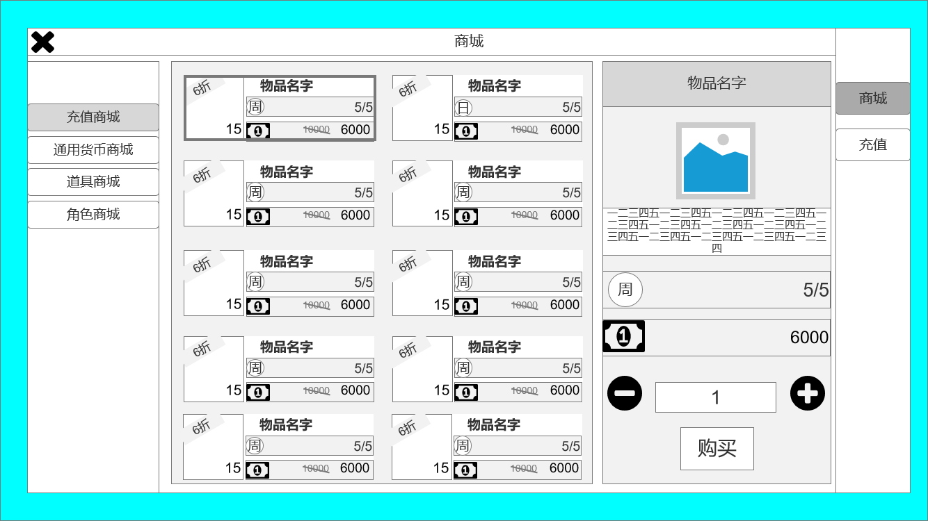

1
 |  | 1、退出界面按钮
 |  | 2、界面标题
 |  | 3、二级页签，商城分类，选中有效果，已展示
 |  | 4、功能分类，分商城和充值，选中有效果，已展示
 |  | 5、物品售卖信息：展示物品价格、图片、打折信息、限购、名字、单组数量信息。
 |  | 6、物品购买详细界面：展示物品价格、图片、限购、名字、物品介绍，购买数量
 |  | ▶ | 可增减购买的物品数量
 |  | ▶ | 左侧物品有选中效果，已展示（第一个）
 |  | ▶ | 进入页面默认展示第一个商品的购买页面

4

3

5
6

 | 充值界面
1

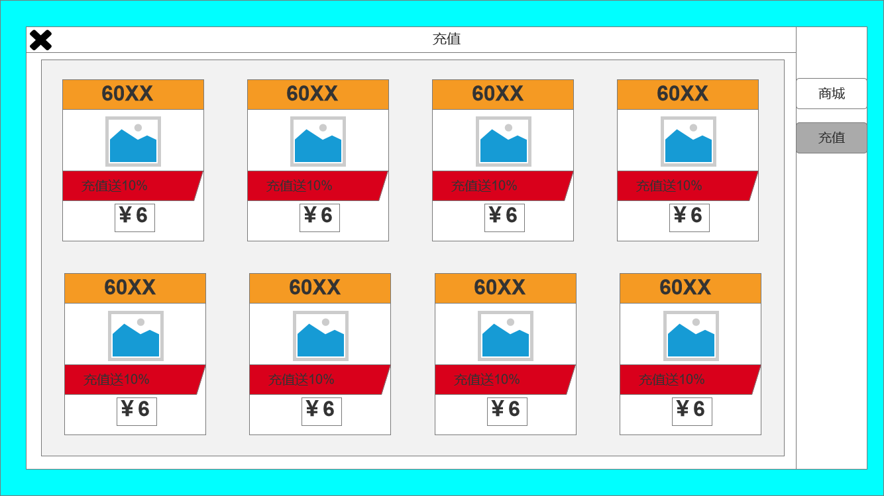
 |  | 1、选中有效果，已展示
 |  | 1、充值详细栏位，自上而下介绍
 |  | ▶ | 充值获得的游戏货币
 |  | ▶ | 该货币图片
 |  | ▶ | 充值赠送的货币比例，需依次增多。
 |  | ▶ | 显示该档位充值需要的真实钱数。
 |  | 2、一级页签，选中有效果，已展示

2

 | 无框选标示界面

参考界面
